Klausul 4
KELOMPOK 2 :
Okky Surya Lesmana
Edho Pratama Bisma Andika
Muh Shamad
Vikri Aditya Nugraha

Tema Layanan :
Support System - Service Desk

Identifikasi issue internal dan eksternal dalam suatu organisasi

No | Issue | Internal | Eksternal
1 | Ketersediaan email resmi pemerintah (mail.go.id) untuk ASN dan Aparat Desa |  | x
2 | Ketersediaan hosting dan domain (desa.id) Pemerintah Desa |  | x
3 | Ketersediaan aplikasi sistem informasi Pemerintah Desa berbasis Website |  | x
4 | Ketersediaan SDM Teknis Dinas Kominfo Kab/Kota | x
5 | Ketersediaan SDM Teknis Pemerintah Desa |  | x
6 | Ketersediaan infrastruktur TIK yang memadai pada Kemenkominfo |  | x
8 | Ketersediaan aplikasi sistem informasi pengelolaan layanan permohonan dan pengaduan layanan terkait pembuatan email resmi pemerintah, hosting, domain, aplikasi dan sistem informasi | x

Proses Bisnis Organisasi
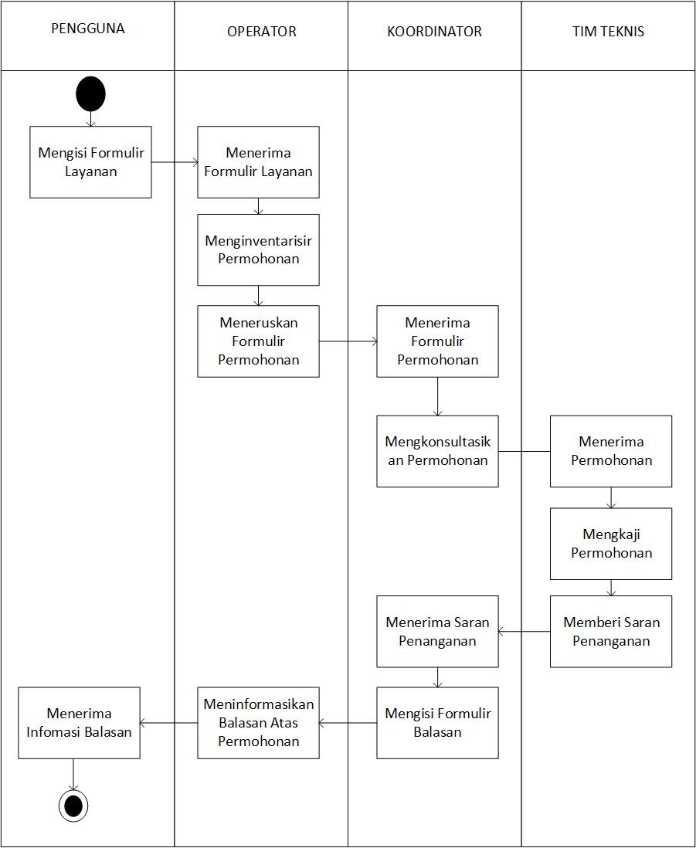

Pemetaan Layanan yang diberikan

NO | NAMA LAYANAN | KOMPONEN LAYANAN | FUNGSI | BASIS LAYANAN
 |  |  |  | ELEKTRONIK | MANUAL
1 | Help Desk Sistem Informasi Desa | Permohonan Email (mail.go.id) Untuk ASN atau Aparat Pemerintah Desa | Mengelola Permohonan Email Resmi Pemerintah (mail.go.id) untuk ASN atau Aparat Pemerintah Desa | x
 |  | Permohonan Domain Desa.id | Mengelola Permohonan Domain Desa.id | x
 |  | Permohonan Pembuatan Sistem Informasi Desa | Mengelola Permohon Pembuatan Sistem Informasi Desa | x
 |  | Pengaduan Masalah Teknis | Mengelola Pengaduan Masalah Teknis | x

Identifikasi Kebutuhan Pemangku Kepentingan

No | Pemangku Kepentingan | Harapan | Kebutuhan
1. | Operator | Tersedia data layanan yang lengkap dan terstruktur melalui aplikasi pengelolaan layanan agar mudah dalam pemprosesan | Data Pemohon/Pengaduan
2. | Koordinator | Tersedianya Rekomendasi Penangan Layanan | Prosedur Tata cara Perbaikan asset TIK
3 | Tim Teknis | Tersedianya Masukan Penanganan Layanan | Prosedur Tata cara Perbaikan asset TIK
4 | Pemohon | Tersedianya Permohonan Layanan | Formulir Permohonan Layanan

Ruang Lingkup

Ruang lingkup dari penerapan sistem manajemen layanan ini mencakup Layanan Permohonan Email (mail.go.id) Untuk ASN atau Aparat Pemerintah Desa, Layanan Permohonan Domain Desa.id, Layanan Permohonan Pembuatan Sistem Informasi Desa, Layanan Pengaduan Masalah Teknis

